상품제안서
사각 뉴디럭스 5P세트 | 상품코드: S03150

 |  |  |  |  |  |  | 02-713-8555 | www.synergygift.co.kr
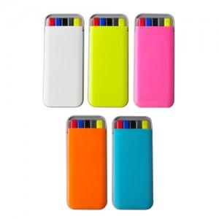

【상세/제작정보】 | -기본수량이하일 경우 도당 10,000원의 인쇄비가 추가됩니다. (ex.100개1도 인쇄주문시10,000원 추가)

【인쇄/포장옵션】 | 실크 / 별도문의

【공급단가】 | 수량 | 300~ | 1,000~ | 2,000~ | 3,000~ | 5,000~
*VAT별도 | 단가 | 1,280원 | 1,230원 | 1,180원 | 1,140원 | 1,110원

【상품 URL】 | https://www.synergygift.co.kr:443/src/goods_detail.php?gdno=7054

